상품제안서
수첩형 컬러 떡메모지(주문제작형) | 상품코드: F23631

 |  |  |  |  |  |  | 02-412-0044 | www.easy1.co.kr
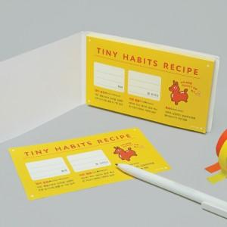

【상세/제작정보】 | 표지 내지 풀칼라인쇄 한박스당 200개입

【인쇄/포장옵션】 | 풀칼라 / OPP(비닐)

【공급단가】 | 수량 | 1,000~ | 2,000~ | 3,000~ | 5,000~ | 10,000~
*VAT별도 | 50매 | 740원 | 710원 | 680원 | 660원 | 640원
 | 100매 | 1,080원 | 1,040원 | 1,000원 | 960원 | 930원

【상품 URL】 | http://www.easy1.co.kr/src/goods_detail.php?gdno=23631

